základní
ZÁKLADNÍ ÚDAJE

Hliníkové článkové radiátory, dodávané jako hotové panely po sudém počtu článků.
Připojení boční nebo spodní na nucený i samotížný oběh.
Spodní připojení: | PLUS - spodní levé, pravé - s ventilem nahoře
 | SP - spodní levé, střední, pravé - s ventilem dole
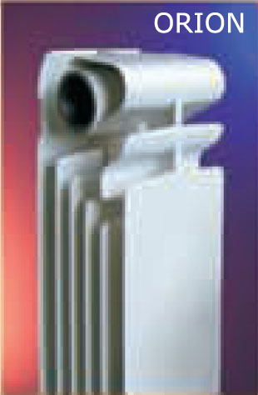

Základní parametry pro 1 článek: |  |  |  |  |  |  |  | rT=60 | rT=50

typ radiátoru | rozteč | výška | délka | hloubka | hmotnost | vodní | přestupní | topný | topný
 | h | H | L | D | článku | objem | plocha | výkon | výkon | exponent
 | mm | mm | mm | mm | kg | l | m2 | W | W | h
COOL | koupelnový radiátor - viz samostatný list
ORION 600 | 600 | 680 | 80 | 95 | 1.90 | 0.40 | 0.61 | 185 | 145 | 1.3316
ORION 500 | 500 | 578 | 80 | 95 | 1.69 | 0.35 | 0.51 | 163 | 128 | 1.3194
ORION 350 | 350 | 430 | 80 | 95 | 1.20 | 0.30 | 0.40 | 114 | 90 | 1.3083
PLANO 700 | 700 | 779 | 80 | 80 | 1.80 | 0.45 | 0.58 | 190 | 149 | 1.3213
PLANO 600 | 600 | 679 | 80 | 80 | 1.55 | 0.38 | 0.48 | 168 | 132 | 1.3085
PLANO 500 | 500 | 579 | 80 | 80 | 1.25 | 0.40 | 0.44 | 147 | 116 | 1.2994
PLANO 350 | 350 | 429 | 80 | 80 | 1.02 | 0.28 | 0.35 | 111 | 88 | 1.2903
EKONOMIK 285 | 200 | 297 | 60 | 160 | 1.20 | 0.48 | 0.25 | 90 | 70 | 1.2201
GARDA 2000 | 2000 | 2066 | 80 | 90 | 3.80 | 0.86 |  | 417 | 324 | 1.3905
GARDA 1800 | 1800 | 1866 | 80 | 90 | 3.40 | 0.78 |  | 384 | 300 | 1.3570
GARDA 1600 | 1600 | 1666 | 80 | 90 | 3.00 | 0.70 |  | 354 | 275 | 1.3843
GARDA 1400 | 1400 | 1466 | 80 | 90 | 2.80 | 0.62 |  | 320 | 250 | 1.3600
GARDA 1200 | 1200 | 1266 | 80 | 90 | 2.60 | 0.55 |  | 286 | 223 | 1.3610
GARDA 1000 | 1000 | 1066 | 80 | 90 | 2.20 | 0.47 |  | 250 | 195 | 1.3630
GARDA 0900 | 900 | 966 | 80 | 90 | 1.96 | 0.43 |  | 233 | 182 | 1.3605

rT=50 | normovaný výkon pro teploty 75/65/20°C podle normy EN 442
rT=60 | přepočtený výkon pro teploty 90/70/20°C

Připojovací závit |  |  |  |  | 4 x G1" (G5/4" u Ekonomiku) vnitřní, levý a pravý
Redukce |  |  |  |  | 1/2", 3/8" nebo 1/4" otvor
Součinitel odporu |  |  |  |  | 1.5
Nejvyšší přípustný provozní přetlak |  |  |  |  | 1,6 Mpa
Nejvyšší přípustná teplota |  |  |  |  | 110 °C

E285
EKONOMIK 285

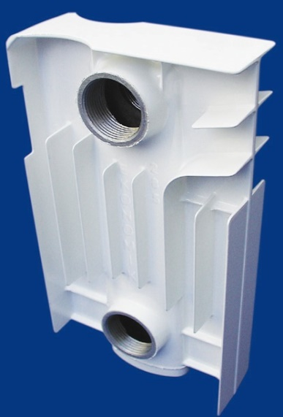
základní parametry pro 1 článek |  |  |  |  |  |  | rT = 50
rozteč | výška | délka | hloubka | hmotnost | vodní | přestupní | topný
h | H | L | D | článku | objem | plocha | výkon | exponent
200 | 297 | 60 | 160 | 1.20 | 0.48 | 0.25 | 70 | 1.3551
mm | mm | mm | mm | kg | l | m2 | W | h
0.003 | objem tělesa v m3
 |  |  |  |  |  |  | měření | zde
základní parametry celých panelů |  |  |  |  |  | přepočet | EN 442 | výpočet
 |  |  |  | teplota vstupní vody | T1 | 90 | 75 | 55
 |  |  |  | teplota výstupní vody | T2 | 70 | 65 | 45
 |  |  |  | teplota vzduchu v místnosti | Tv | 20 | 20 | 20
 |  |  |  | teplotní rozdíl | rT | 60 | 50 | 30
počet | délka |  | hmotnost | objem | plocha | výkon | výkon | výkon
článků | mm |  | kg | l | m2 | W | W | W

1 | 60 |  | 1.20 | 0.48 | 0.25 | 90 | 70 | 35
2 | 121 |  | 2.40 | 0.96 | 0.50 | 179 | 140 | 70
4 | 243 |  | 4.80 | 1.92 | 1.00 | 358 | 280 | 140 | boční | čelní
6 | 365 |  | 7.20 | 2.88 | 1.50 | 538 | 420 | 210
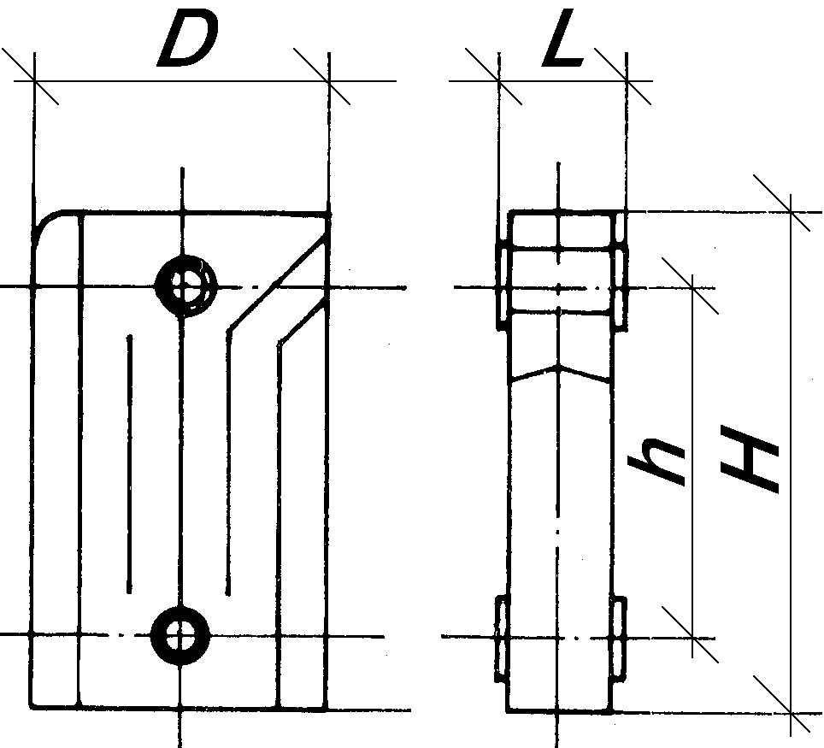
8 | 487 |  | 9.60 | 3.84 | 2.00 | 717 | 560 | 280
10 | 609 |  | 12.00 | 4.80 | 2.50 | 896 | 700 | 350
12 | 731 |  | 14.40 | 5.76 | 3.00 | 1,075 | 840 | 420
14 | 853 |  | 16.80 | 6.72 | 3.50 | 1,255 | 980 | 490
16 | 975 |  | 19.20 | 7.68 | 4.00 | 1,434 | 1,120 | 561
18 | 1,097 |  | 21.60 | 8.64 | 4.50 | 1,613 | 1,260 | 631
20 | 1,219 |  | 24.00 | 9.60 | 5.00 | 1,792 | 1,400 | 701
22 | 1,341 |  | 26.40 | 10.56 | 5.50 | 1,972 | 1,540 | 771
24 | 1,463 |  | 28.80 | 11.52 | 6.00 | 2,151 | 1,680 | 841
26 | 1,585 |  | 31.20 | 12.48 | 6.50 | 2,330 | 1,820 | 911
28 | 1,707 |  | 33.60 | 13.44 | 7.00 | 2,509 | 1,960 | 981
30 | 1,829 |  | 36.00 | 14.40 | 7.50 | 2,689 | 2,100 | 1,051

pro jiný teplotní rozdíl rT |  |  |  | 45 | 40 | 35 | 30 | 25
je koeficient přepočtu f1 |  |  |  | 0.88 | 0.76 | 0.65 | 0.54 | 0.43

Připojovací závit |  |  |  |  |  |  |  | 4 x G 5/4" vnitřní (levý a pravý)
Redukce |  |  |  |  |  |  |  | 3/4", 1/2", 3/8" nebo 1/4" otvor
Ztráta tlaku |  |  |  |  |  |  |  | 0,0341 Pa/článek
Nejvyšší přípustný provozní přetlak |  |  |  |  |  |  |  | 1,6 Mpa
Nejvyšší přípustná teplota |  |  |  |  |  |  |  | 110 °C

POUŽITÍ
EKONOMIK 285 je velmi oblíben pro svoji malou výšku. Je reprezentativní a nápadný. Se svou nízkou výškou a malým nárokem na prostor je vynikající pro umístění před velké prosklené plochy, pod výlohy, do zimních zahrad, k bazénům a do dalších exlusivních interiérů. Lze jej použít i jako lavicový radiátor. Je vyráběn jako vysokotlaký odlitek ze speciální slitiny hliníku - ze siluminia. Má silné odolné stěny a žebra. Velikost otvoru pro redukce je 5/4". Rozteč 200 mm, výška 285 mm a hloubka 160 mm.

